Sheet1
No | Keterangan
1 | Aplikasi untuk menghitung claim bensin dan parkir team delivery berdasarkan kriteria yang telah di tentukan

2 | Buatkan Menu-Menu berikut :
 | 1. Menu Master Tarif
 | Ada file Master_Tarif.xlsx yang berisi list outlet beserta tarifnya dan juga keterangan shipper.
 | Shipper adalah team delivery yang nanti akan menerima hasil perhitungan claim
 | Ada 3 shipper, yaitu : Yasir, Ical, Saddam
 | file Master_Tarif.xlsx ini akan di upload oleh Admin dan di jadikan master di aplikasi. Sehingga siapkan 1 menu yaitu menu Master Tarif untuk menampung data file ini
 | Nanti di menu Master Tarif ini siap kan juga tombol untuk Add New, Edit, Save, Delete untuk Admin / User
 | Tampilan file Master-Tarif.xlsx sebagai berikut :

 | * Bentuk tampilan menu Master tarif berupa tabel list menyerupai list file Master_Tarif, dengan letak tombol-tombol Add New, Edit, Save, Delete di atas tabel nya

 | 2. Menu Proses Claim
 | Pada menu ini nanti Admin / User akan upload file excel berisi list transaksi outlet dimana file list transaksi outlet tersebut belum ada keterangan Shipper dan Tarif
 | Setelah Admin upload file list transaksi dan klik proses,
 | aplikasi akan proses melengkapi keterangan Shipper dan Tarif nya di file list transaksi yang di upload,
 | aplikasi dapat mengambil data-data Shipper dan Tarif dari data Master Tarif
 | setelah proses selesai, akan tampil list data transaksi lengkap dengan keterangan Shipper dan Tarif nya
 | Berikut adalah tampilan file list transaksi yang akan di upload Admin / User :

 | * Field yang akan menjadi key pencarian adalah field Nama Panggilan, sebagai key untuk mencari nanti di Master Tarif

 | Tampilan hasil proses

 | * Berikut adalah tampilan hasil proses yang saya inginkan ada keterangan Shipper dan Tarif

 | 4. Menu Rekap
 | Tampilan menu akan ada kolom filter tanggal untuk pilih tanggal awal dan tanggal akhir
 | range tanggal di sesuaikan dengan range tanggal data dari file list transaksi, field Tanggal
 | Bila isi tanggal dari field Tanggal pada file list transaksi yang telah di upload tidak ada maka data tidak tampil
 | Tampilan Menu Rekap
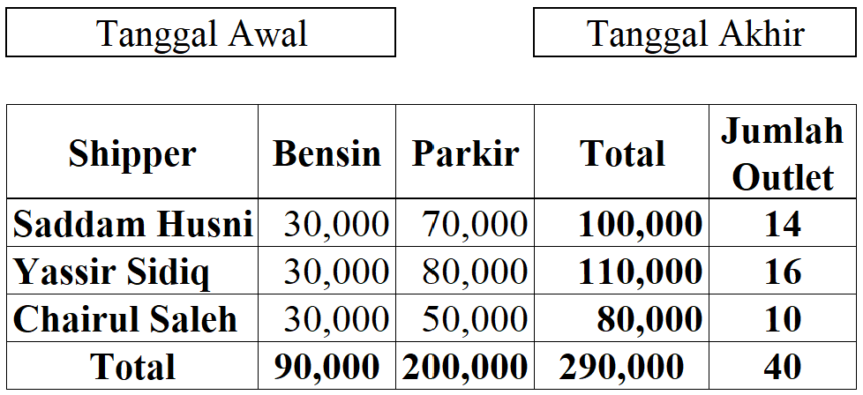

 | * Beri tombol export to pdf di bawah tabel

3 | Perhitungan Claim Bensin dan Parkir
 | Claim Bensin 1 Shipper 30.000 / hari
 | Claim Parkir, setiap outlet memiliki tarif yang telah di tetapkan di menu Master tarif
 | Data outlet yang di hitung hanya yang ada di dalam range tanggal
 | Bila ternyata setelah di proses ada outlet yang tidak ada datanya di Master Tarif, atau ternyata outlet nya tidak ada di Master tarif, akan muncul notif bahwa outlet tidak ada
 | atas error tersebut, maka Admin / User harus tambahkan dahulu outlet baru di Master Tarif agar Admin / User dapat proses ulang
 | Bila ternyata setelah di proses ada data yang tidak lengkap atau hasil proses data Shipper dan atau data Tarif kosong, maka akan muncul notif data tidak lengkap
 | atas error tersebut, maka Admin / User harus melengkapi dahulu data yang kosong tersebut.

